Sheet1
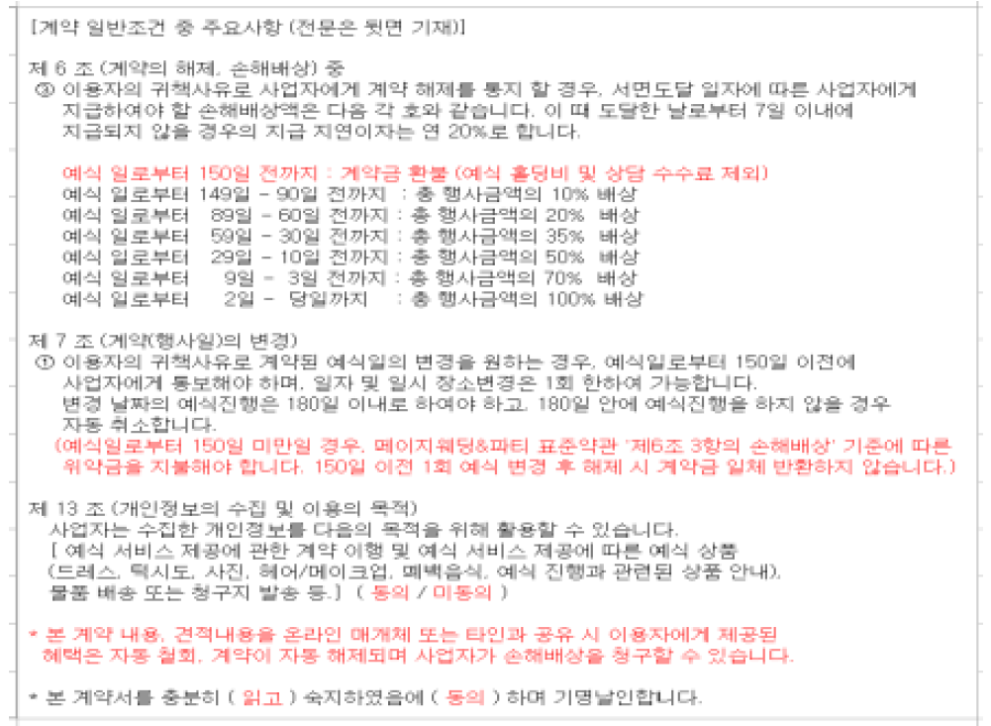
󰊱 페이지웨딩(㈜청학)
① 가격(단위:원, VAT 포함)
예식홀명 | 식비 |  | 대관료, 장식비 |  | 선택품목 가격
 |  |  |  |  | 폐백 | 식음료 추가 | 장식 추가 | 연출 추가 | 행사 진행 | 영상 촬영 | 사진 촬영 | 기타 옵션
모던홀 | 150명~200명 | 53,000원~63,000원 | 대관 | 2,000,000원~6,500,000원 | 220,000원~500,000원 | 포함 | - | - | - | 400,000원~800,000원 | 965,000원 | 주례비 200,000원 본식사회자 250,000원 본식도우미 200,000원 부케 300,000원~350,000원
 | 추가 1명당 | 53,000원~63,000원 | 장식비 | 포함
클래식홀 | 150명~200명 | 53,000원~63,000원 | 대관 | 2,000,000원~6,500,000원 | 220,000원~500,000원 | 포함 | - | - | - | 400,000원~800,000원 | 965,000원 | 주례비 200,000원 본식사회자 250,000원 본식도우미 200,000원 부케 300,000원~350,000원
 | 추가 1명당 | 53,000원~63,000원 | 장식비 | 포함

② 계약해지에 따른 위약금 및 환급에 관한 산정기준
① 계약 시 상담 자문 수수료가 발생됩니다. 정보 제공 및 공타임 발생 관련등의 사유로 계약 체결 후 계약의 해제 시 상담 자문수수료 30만원은 환불되지 않습니다.

